Лист1
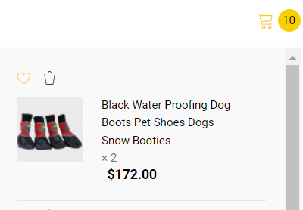
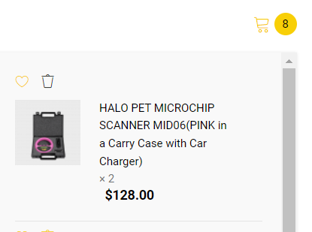
Priority |  | Critical
Severity |  | Critical
ID | Summary | Steps to reproduce: | Actual result | Expected result | Attachments
1 | Інформація на сайті відображається двома мовами | 1. Відкрити у браузері сайт http://opencart.qatestlab.net/index.php?route=common/home | При виборі російської мови інформація на сторінці змінюється на обрану мову не всюди | При виборі російської мови інформація змінюється на обрану мову всюди | 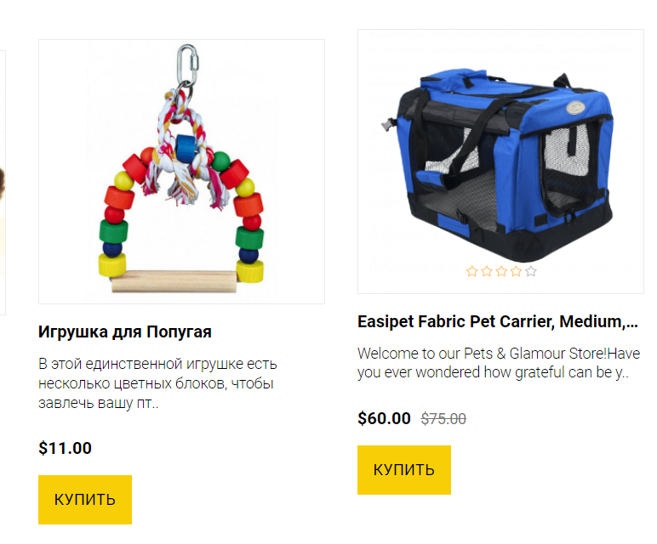

 |  | 2. Вибрати російську мову
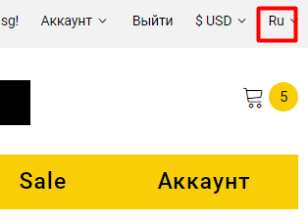

Priority |  | High
Severity |  | Major
ID | Summary | Steps to reproduce: | Actual result | Expected result | Attachments
2 | Текст частково має невірне кодування | 1. Відкрити у браузері сайт http://opencart.qatestlab.net/index.php?route=common/home | При виборі російської мови розділ інформація відображується с частково невірним кодуванням | При виборі російської мови розділ інформація відображується вірно
 |  | 2. Вибрати російську мову
 |  | 3. Прокрутити сторінку униз

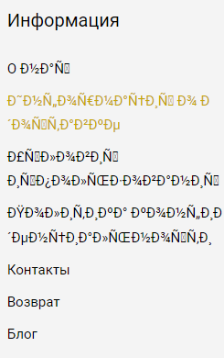

Priority |  | Medium
Severity |  | Low
ID | Summary | Steps to reproduce: | Actual result | Expected result | Attachments
3 | Не рівно відображуються колонки з продукцією | 1. Відкрити у браузері сайт http://opencart.qatestlab.net/index.php?route=common/home | Розділ "Хит продаж" має невірну сітку розташування продукції, інформація відображується нерівно | Уся інформація про продукцію розташована рівно по сітці у розділі "Хит продаж"
 |  | 2. Прокрутити сторінку до розділу "Хит продаж"

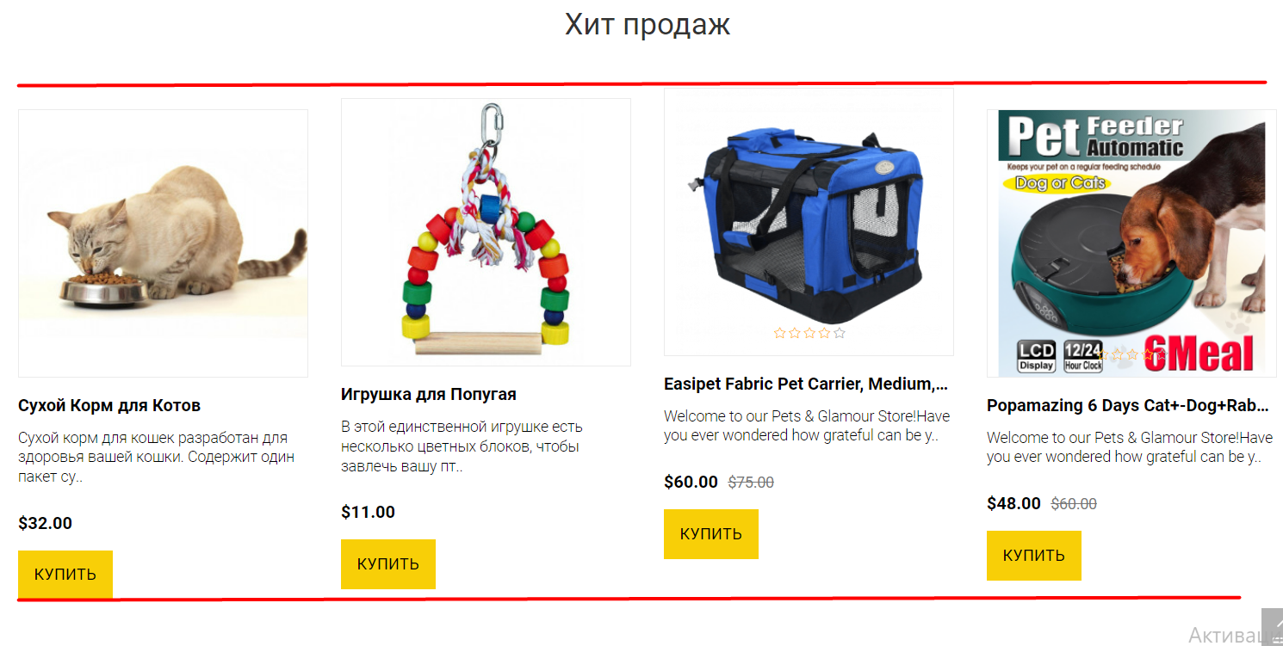

Priority |  | Medium
Severity |  | Low
ID | Summary | Steps to reproduce: | Actual result | Expected result | Attachments
4 | Не всюди з'являються кнопки при наведенні курсору | 1. Відкрити у браузері сайт http://opencart.qatestlab.net/index.php?route=common/home | У сітці товарів розділу "Хит продаж" не всюди з'являються кнопки при наведенні мишки. Одні товари мають ці кнопки, інші - ні. | При наведенні на кожен товар розділу "Хит продаж" з'являються кнопки "В закладки", "Просмотр", "В сравнение"
 |  | 2. Прокрутити сторінку до розділу "Хит продаж"
 |  | 3. Навести курсор на декілька товарів по черзі

 |  |  |  |  | Примітка: | Обидва скріншоти зроблені при наведеному курсорі

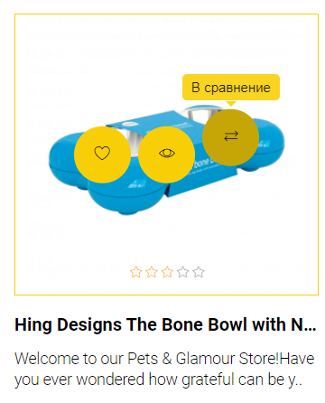
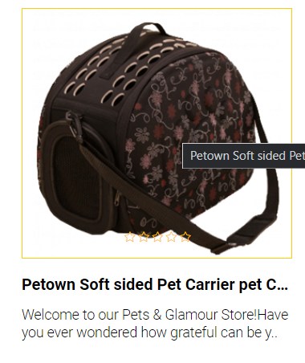
Priority |  | Medium
Severity |  | Low
ID | Summary | Steps to reproduce: | Actual result | Expected result | Attachments
5 | Нерівно відображається текст з контактами | 1. Відкрити у браузері сайт http://opencart.qatestlab.net/index.php?route=common/home | У розділі "Информация о магазине" нерівно розташована строка e-mail | Розділ "Информация о товаре" відображається з рівно розташованими строками.
 |  | 2. Прокрутити сторінку до самого низу

 |  |  |  |  | Примітка: | Прибрати margin-left.

Priority |  | Medium
Severity |  | Moderate
ID | Summary | Steps to reproduce: | Actual result | Expected result | Attachments
6 | Невірно працює click-to-call | 1. Відкрити у браузері сайт http://opencart.qatestlab.net/index.php?route=common/home | При натисканні на номер телефону у розділі "Информация о магазине" сайт перенаправлює на головну сторінку | При натисканні на номер телефону у розділі "Информация о магазине" працює click-to-call (відкривається додаток для дзвінків)
 |  | 2. Прокрутити сторінку до самого низу
 |  | 3. Клікнути по номеру телефону у розділі "Информация о магазине"

Priority |  | Medium
Severity |  | Moderate
ID | Summary | Steps to reproduce: | Actual result | Expected result | Attachments
7 | Невірно працює mailto | 1. Відкрити у браузері сайт http://opencart.qatestlab.net/index.php?route=common/home | При натисканні на e-mail у розділі "Информация о магазине" сайт перенаправлює на головну сторінку | При натисканні на e-mail у розділі "Информация о магазине" працює mailto (відкривається додаток пошти)
 |  | 2. Прокрутити сторінку до самого низу
 |  | 3. Клікнути по e-mail у розділі "Информация о магазине"



Priority |  | Critical
Severity |  | Critical
ID | Summary | Steps to reproduce: | Actual result | Expected result | Attachments
8 | Невірний тип поля вводу даних | 1. Відкрити у браузері сайт http://opencart.qatestlab.net/index.php?route=common/home | Помилка на сторінці реєстрації. Поле вводу даних "Фамилия" має невірний тип поля, що не дозволяє користувачу ввести коректну інформацію про себе. | На формі реєстрації всі поля відповідають правильному типу вводу даних.
 |  | 2. У header'і сайту натиснути "Войти"
 |  | 3. У полі "Новый клиент" натиснути кнопку "Продолжить"
 |  | 4. Перейти до поля вводу "Фамилия"

 |  |  |  |  | Примітка: | Змінити тип <input> з "number" на "text"

Priority |  | Medium
Severity |  | Moderate
ID | Summary | Steps to reproduce: | Actual result | Expected result | Attachments
9 | Довго загружуються деякі сторінки | 1. Відкрити у браузері сайт http://opencart.qatestlab.net/index.php?route=common/home | При переході із головного меню до інших розділів довго триває загрузка сторінок. | Сторінки загружаються швидше. | 
 |  | 2. У головному меню натиснути "Food"
 |  | 3.Повернутися назад
 |  | 4. У головному меню натиснути "Birds"

Priority |  | Critical
Severity |  | Critical
ID | Summary | Steps to reproduce: | Actual result | Expected result | Attachments
10 | Не коректно працює логіка видалення товарів у корзині | 1. Відкрити у браузері сайт http://opencart.qatestlab.net/index.php?route=common/home | У корзині при натисканні на значок видалення товарів видаляється непередбачувана кількість товарів. Іноді видаляється 2 товари, іноді 1. | При натисканні значка видалення у корзині видаляється саме той товар на якому була подія.
 |  | 2. У головному меню натиснути "Dogs"
 |  | 3.Натиснути кнопку "Купить" на декількох товарах
 |  | 4.Піднятися догори сторінки
 |  | 5. Натиснути значок корзини
 |  | 6.Натиснути на значок видалення

 |  |  |  |  | Примітка: | Кнопка видалення була натиснута на 1 товарі, а видалилось 2

